記入例
色の濃いハイライト部分は選択形式になっております。プルダウンからご選択ください。
商品情報シート
ふりがな |  | ○○ドレッシング |  |  |  |  |  |  |  |  |  | JANコード |  | 4987654321321
商品名 |  | ○○ドレッシング
正味重量/容量 |  | 480 |  |  |  | mL |  |  | ＊個数・枚数ではなく重量・容量をご記入ください
出荷梱包単位 |  | 入数 | 12 |  | 合 |  | 2 |  | 計 |  | 24 |  | インナーカートン |  |  | ×
 |  | サイズ (mm) | 縦 |  | 横 |  | 高さ |  | M3 |  | 総重量 (gross weight) |  |  | 13.5 |  | kg
 |  |  | 220 |  | 280 |  | 460 |  | 0.0283
発注ロット |  | 5 |  | 他商品との混載 |  |  | 可 |  |  | 日本参考上代（税抜） |  |  |  | ¥300
保存温度/賞味期限 |  | 温度帯 | 常温 |  | 賞味期限 |  | 180日 |  | ＊フロチルなど温度帯変更がある場合はご記入ください
 |  |  |  |  |  |  |  |  | 温度帯 |  |  |  | 賞味期限
商品説明 セールスポイント |  | 野菜の風味豊かなドレッシングの大容量タイプです。
備考
ふりがな |  | △△しょくひんかぶしきがいしゃ
販売者名 |  | △△食品株式会社
ふりがな |  | 〒 | とうきょうとちゅうおうく××
販売者住所 |  | 123-4567 | 東京都中央区××1-2-3
製造施設情報
ふりがな |  | かぶしきがいしゃ□□ふーど
製造所名 |  | 株式会社□□フード
ふりがな |  | 〒 | さいたまけんさいたまし××
製造所住所 |  | 333-3333 | 埼玉県さいたま市××4-5-6
認証・認定 |  | その他 |  |  |  |  | （ | ○○HACCP |  |  |  |  |  |  |  | ）
米国FDA 登録 | 番号（11桁） | 12345678901 |  |  |  |  | ＊登録がある場合のみご記入ください
 | 名称（英語） | SQUARE FOOD CO., LTD.
 | 住所（英語） | 4-5-6, ××, SAITAMA-SHI, SAITAMA 333-3333 JAPAN
裏面表記原材料 ＊水を使用している場合は重量順で原材料に含めてください |  | 食用植物油脂、果糖ぶどう糖液糖、魚醤（魚介類）（いわし）、醸造酢、増粘多糖類、食塩、にんにくペースト、濃縮レモン果汁、水、香菜加工品、香辛料抽出物、調味料（アミノ酸）、酵母エキス、胡椒、香料
 |  | ＊魚肉・魚醤・魚介エキス等 "魚"が含まれる場合は魚種もご記入ください
アレルギー情報 |  | 魚醤（いわし）
栄養成分 |  | エネルギー | 39 |  | kc | 炭水化物 |  | 1.1 |  | g | ビタミンＤ |  | 0 |  | μg
 |  | 脂質 | 3.8 |  | g | -食物繊維 |  | 0 |  | g | カルシウム |  | 0 |  | mg
 |  | -飽和脂肪酸 | 0.3 |  | g | -糖質 |  | 0.9 |  | g | 鉄分 |  | 0 |  | mg
その他 |  | -トランス脂肪酸 | 0 |  | g | --糖類 |  | 0.3 |  | g | カリウム |  | 0.3 |  | mg
 |  | コレステロール | 0 |  | mg | ---添加糖 |  | 0.2 |  | g
15gあたり |  | ナトリウム | 270 |  | mg | たんぱく質 |  | 0.2 |  | g
 |  | 食塩相当量 | 0.7 |  | g | ＊不明な成分については日本食品標準成分表などを参考に推定値をご記入ください
画像貼付欄 |  | ＊文字など 記載された情報を認識出来る解像度の画像をご貼付ください |  |  |  |  |  |  |  |  |  |  |  |  |  |  | Webでも検索が可能です | 食品成分データベース
商品表面 |  |  |  |  |  |  | 商品裏面
 |  |  |  |  |  |  | 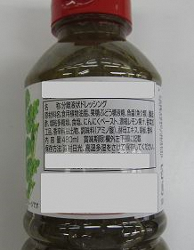
原材料・アレルギー情報・栄養成分表（一括表示） |  |  |  |  | 賞味期限表示方法（日付形式） |  |  |  |  | 荷姿
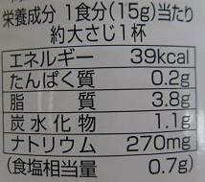 |  |  |  |  |  |  |  |  |  | 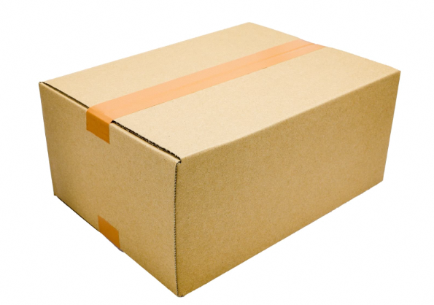
記入日 |  | 2026-01-31 |  |  | 会社名 |  | △△食品株式会社
担当者氏名 |  | ○○ ×× |  |  | メール |  | abc@sankaku.co.jp |  |  |  |  |  | TEL | 03-xxxx-1234

